Sheet1
KROJNA LISTA
 |  |  |  |  | PVC |  |  |  |  |  |  | Podešavanje
400 |  | 400 | 400 |  |  | Visina | Visina+Var | kom | Širina | Širina+var | kom | Štok | 50
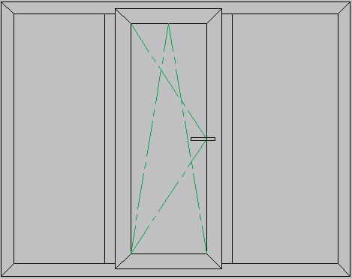
 |  |  |  |  | Štok | 1200 | 1206 | 2 | 1200 | 1206 | 2 | Krilo | 57
 |  |  |  |  | Krilo | 1116 | 1122 | 2 | 376 | 382 | 2 | Preklop | 8
 |  |  |  |  | T Prečka | 1106 |  | 2 |  |  |  | T Prečka | 40
 |  |  |  |  | Lajsna (K) | 1002 |  | 2 | 262 |  | 2
 |  |  |  |  | Lajsna (FL) | 1100 |  | 2 | 330 |  | 2
 |  |  |  |  | Lajsna (FR) | 1100 |  | 2 | 330 |  | 2
 |  |  |  |  | Armatura
 |  |  |  |  |  | Visina |  | kom | Širina |  | kom
 |  |  |  | 1200 | Štok |  |  | 2 |  |  | 2
 |  |  |  |  | Krilo |  |  | 2 |  |  | 2
 |  |  |  |  | Prečka |  |  | 1
 |  |  |  |  | Ispuna
 |  |  |  |  |  | Visina |  | Širina |  | kom
 |  |  |  |  | Staklo (K) | 992 |  | 252 |  | 1
 |  |  |  |  | Staklo (FL) | 1090 |  | 320 |  | 1
 |  |  |  |  | Staklo (FR) | 1090 |  | 320 |  | 1
 |  |  |  |  | Okov
 |  |  |  |  | Naziv |  | Velličina | kom
1200 |  |  |  |  | Donja šarka Štok |  |  | 2
Komada: | 1 |  |  |  | Gornja šarka štok |  |  | 2
Napomena: |  |  |  |  | Donja šarka krilo |  |  | 2
 |  |  |  |  | Lažna makaza |  |  | 1
 |  |  |  |  | Ruka Makaza |  |  | 1
 |  |  |  |  | Telo makaze |  |  | 1
Kupac: |  |  |  |  | Bočni zatvarač |  |  | 1
Adresa: |  |  |  |  | Kip zatvarač |  |  | 1
Tel: |  |  |  |  | Ugaonik |  |  | 1
Datum: | 2011-03-23

